使用記錄
 | 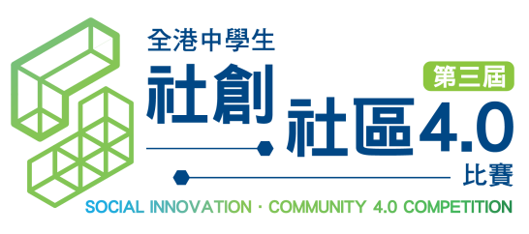

交通津貼使用記錄 (2020年11月27日更新)

隊伍資料
學校名稱:
負責老師姓名﹕
組別名稱:

學生姓名：
日期 | 出發地 | 目的地 | 交通工具 | 價錢

學生姓名：
日期 | 出發地 | 目的地 | 交通工具 | 價錢

學生姓名：
日期 | 出發地 | 目的地 | 交通工具 | 價錢

學生姓名：
日期 | 出發地 | 目的地 | 交通工具 | 價錢

學生姓名：
日期 | 出發地 | 目的地 | 交通工具 | 價錢

學生姓名：
日期 | 出發地 | 目的地 | 交通工具 | 價錢

 |  |  | 總計﹕ | HK$-

 |  |  | 參賽人數﹕
 |  |  | 資助餘額*﹕ | HK$-
*如參賽者有尚未使用的津貼，煩請負責老師將該隊伍的資助餘額以支票於「社區投票日」(暫定: 2021年3月13日) 退還大會； 如老師未能於「社區投票日」交還剩餘交通津貼，請於2021年3月31日前 寄回支票予大會。(抬頭：香港社會服務聯會) 郵寄地址：灣仔軒尼詩道15號溫莎公爵社會服務大廈10樓1002室

 |  |  | 負責老師簽署﹕
 |  |  | 負責老師姓名﹕
 |  |  | 簽署日期﹕

